3秋元智子
埼玉県環境アドバイザー活動紹介個票 |  |  |  |  |  |  |  | 検索用一覧に戻る

名前 |  | ふりがな |  | 年代 | 所在市町村
秋元智子 |  | あきもと ともこ |  | 60代 | さいたま市

顔写真又はイラスト |  | 活動状況の写真（1～２枚）
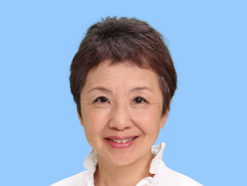 |  | 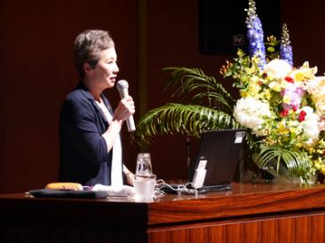 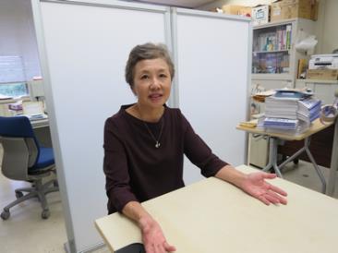

主な専門分野
（１） | 地球温暖化 |  | 温暖化の世界の状況、影響や対策について解説
（２） | ３Ｒ |  | ゴミの削減とリサイクルについて、環境先進国の状況を踏まえながら解説

所有資格、経歴

所有資格 | 環境カウンセラー（市民部門）
経歴 | 特定非営利活動法人環境ネットワーク埼玉事務局長、（一社）地球温暖化防止全国ネット専務理事、（公財）日本環境協会理事、さいたま市地球温暖化対策地域協議会副会長、さいたま市環境会議会長、他
地域等での活動（複数記載可）
所属又は主催団体 |  |  | 団体や個人の活動紹介HP
特定非営利活動法人環境ネットワーク埼玉 |  |  | http://www.kannet-sai.org/

環境学習指導可能エリア
全市町村対応可／地域限定 |  | ※ 地域限定の場合：市町村・地域名 |  |  |  | 具体的な場所がある場合
全市町村
講座スタイル（複数〇可） |  | 対象（複数〇可）
講義 | 体験活動 | 未就学児 | 小学生 | 中学生 | 高校生 | 一般（大人） | 事業者
○ | ○ | - | ○ | ○ | ○ | ○ | ○

連絡先
電話 | 090-6180-5771 |  |  | ※連絡先が非公表の方については、環境政策課 （０４８－８３０－３０１９）へお問い合わせください
FAX
MAIL | akimoto@kannet-sai.org
環境学習指導等の活動実績
全体 | 回数 | 環境学習への延べ参加人数
活動回数 | 7 | 320

主な活動実績の紹介 |  |  |  |  | ※１枚に収まる範囲で記載願います
年 月 | 活動内容（環境学習のテーマ） |  |  | 依頼団体 |  | 主な対象 | 参加人数
令和2年 2月 | 埼玉県地球温暖化防止活動センターについて |  |  | 埼玉県温暖化防止センター |  | 埼玉県推進員 | 40
令和2年 7月 | 地球温暖化防止活動の動向と最新情報 |  |  | 茨 城 県 環 境 管 理 協 会 |  | エコカレッジ参加者 | 70
令和2年10月 | 自然エネルギーについて |  |  | NPO法人北区リサイクラー活動機構 |  | 市民 | 30
令和2年 9月 | 推進活動の進め方 |  |  | 埼玉県温暖化防止センター |  | 埼玉県推進員 | 50
令和2年 10月 | 自治体との連携について |  |  | 埼玉県温暖化防止センター |  | 埼玉県推進員 | 50
令和2年 11月 | 埼玉県漫画で学ぶ地球温暖化副読本の使い方 |  |  | 埼玉県温暖化防止センター |  | 埼玉県推進員 | 50
令和2年 12月 | 省エネの具体的なアドバイスについて |  |  | 埼玉県温暖化防止センター |  | 埼玉県推進員 | 30

以下は選択用の記載ですので、修正等は行わないでください

参照リスト
該当の有無 | ○ | ○
 | - | ×

年代 | 20代
 | 30代
 | 40代
 | 50代
 | 60代
 | 70代
 | 80代
 | 90代

活動エリア | 全市町村
 | 地域限定

主な専門分野 | 自然への愛着
 | 生態系・生物多様性
 | 水質
 | 川の再生活動
 | 大気
 | 地質
 | 地球温暖化
 | 資源・エネルギー
 | 産業
 | 消費生活・衣食住
 | 公害・化学物質
 | ３Ｒ
 | SDGs

日付 | 1月
 | 2月
 | 3月
 | 4月
 | 5月
 | 6月
 | 7月
 | 8月
 | 9月
 | 10月
 | 11月
 | 12月

4浅倉孝郎
埼玉県環境アドバイザー活動紹介個票 |  |  |  |  |  |  |  | 検索用一覧に戻る

名前 |  | ふりがな |  | 年代 | 所在市町村
浅倉孝郎 |  | あさくらたかお |  | 50代 | 宮代町

顔写真又はイラスト |  | 活動状況の写真（1～２枚）
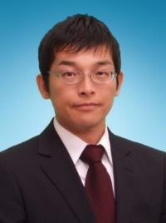 |  | 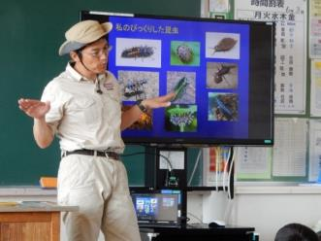 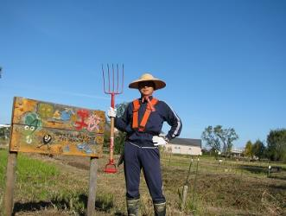

主な専門分野
（１） | 生態系・生物多様性 |  | 身近な生き物について、校庭の生き物について
（２） | ３Ｒ |  | 身近なごみ問題について、食品ロス、ごみ問題とリサイクルについて

所有資格、経歴

所有資格 | 環境カウンセラー、こども環境管理士、３Rリーダー（３R検定）、エコ検定、中学校・高等学校教諭1種社会科免許、保育士
経歴 | 埼玉県環境アドバイザー、埼玉県環境教育アシスタント、元宮代町廃棄物処理検討委員会（委員長）、久喜宮代廃棄物等減減量委員会（識者）
地域等での活動（複数記載可）
所属又は主催団体 |  |  | 団体や個人の活動紹介HP
NPO法人 宮代 水と緑のネットワーク |  |  | http://kouhone.blog.fc2.com/

環境学習指導可能エリア
全市町村対応可／地域限定 |  | ※ 地域限定の場合：市町村・地域名 |  |  |  | 具体的な場所がある場合
全市町村
講座スタイル（複数〇可） |  | 対象（複数〇可）
講義 | 体験活動 | 未就学児 | 小学生 | 中学生 | 高校生 | 一般（大人） | 事業者
○ | ○ | ○ | ○ | ○ | ○ | ○ | ○

連絡先
電話 | 090-2413-6796 |  |  | ※連絡先が非公表の方については、環境政策課 （０４８－８３０－３０１９）へお問い合わせください
FAX | 0480-33-6190
MAIL | change.getter1.switch.on@gmail.com
環境学習指導等の活動実績
全体 | 回数 | 環境学習への延べ参加人数
活動回数 | 9 | 1370

主な活動実績の紹介 |  |  |  |  | ※１枚に収まる範囲で記載願います
年 月 | 活動内容（環境学習のテーマ） |  |  | 依頼団体 |  | 主な対象 | 参加人数
R2 １１月 | プラスチックごみはなぜ減らないのか ～リサイクルと減量方法～ |  |  | かわごえ環境ネット |  | 一般市民 | 50

以下は選択用の記載ですので、修正等は行わないでください

参照リスト
該当の有無 | ○ | ○
 | - | ×

年代 | 20代
 | 30代
 | 40代
 | 50代
 | 60代
 | 70代
 | 80代
 | 90代

活動エリア | 全市町村
 | 地域限定

主な専門分野 | 自然への愛着
 | 生態系・生物多様性
 | 水質
 | 川の再生活動
 | 大気
 | 地質
 | 地球温暖化
 | 資源・エネルギー
 | 産業
 | 消費生活・衣食住
 | 公害・化学物質
 | ３Ｒ
 | SDGs

日付 | 1月
 | 2月
 | 3月
 | 4月
 | 5月
 | 6月
 | 7月
 | 8月
 | 9月
 | 10月
 | 11月
 | 12月

53神山裕則
埼玉県環境アドバイザー活動紹介個票 |  |  |  |  |  |  |  | 検索用一覧に戻る

名前 |  | ふりがな |  | 年代 | 所在市町村
神山 裕則 |  | こうやま やすのり |  | 60代 | 川口市

顔写真又はイラスト |  | 活動状況の写真（1～２枚）
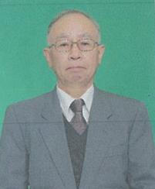 |  | 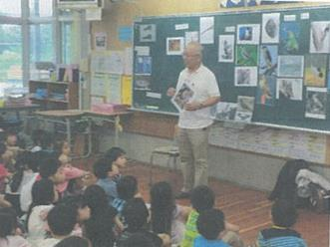 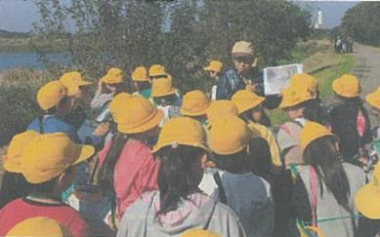

主な専門分野
（１） | 自然への愛着 |  | 自然観察 鳥・植物・虫など
（２） | ３Ｒ |  | 環境 3R・ボルネオと日本のつながり

所有資格、経歴

所有資格 | 自然観察指導員
経歴 | 小学校教員・川口市緑化対策委員
地域等での活動（複数記載可）
所属又は主催団体 |  |  | 団体や個人の活動紹介HP
自然っ子クラブ・グラウンドワーク川口 在家小学校エコクラブ |  |  | 総合・生活科お助け隊 神山裕則のホームページ

環境学習指導可能エリア
全市町村対応可／地域限定 |  | ※ 地域限定の場合：市町村・地域名 |  |  |  | 具体的な場所がある場合
全市町村
講座スタイル（複数〇可） |  | 対象（複数〇可）
講義 | 体験活動 | 未就学児 | 小学生 | 中学生 | 高校生 | 一般（大人） | 事業者
○ | ○ | ○ | ○ |  |  | ○

連絡先
電話 | 090-3914-8887 |  |  | ※連絡先が非公表の方については、環境政策課 （０４８－８３０－３０１９）へお問い合わせください
FAX | 048-297-4087
MAIL | ya_kouyama@yahoo.co.jp
環境学習指導等の活動実績
全体 | 回数 | 環境学習への延べ参加人数
活動回数 | 28 | 2594人

主な活動実績の紹介 |  |  |  |  | ※１枚に収まる範囲で記載願います
年 月 | 活動内容（環境学習のテーマ） |  |  | 依頼団体 |  | 主な対象 | 参加人数
令和2年 7月 | 草木染めをしよう |  |  | 中居小学校 |  | 仲良し学級 | 16
令和2年 7月 | 牛乳パックから再生紙のうちわ作り |  |  | 中居小学校 |  | 仲良し学級 | 16
令和2年 7月 | 環境についてできること |  |  | 差間小学校 |  | 4年 | 112
令和2年 7月 | 生活科「小さな仲間達」 |  |  | 安行小学校 |  | 2年 | 98
令和2年 9月 | ３Ｒ （ＺＯＯＭ） |  |  | 戸田第一小学校 |  | 4年 | 164
令和2年 10月 | 生活科「生きものさがし」 |  |  | 東本郷小学校 |  | 1年 | 110
令和2年 10月 | 芝川探検（自然観察） |  |  | 在家小学校 |  | 3年 | 61
令和2年 10月 | 通船堀のしくみと輸送の移り変わり |  |  | 在家小学校 |  | 4年 | 86
令和2年 11月 | 見沼の自然にふれる |  |  | 在家小学校 |  | 4年 | 86
令和2年 11月 | ドングリ人形 |  |  | 根岸小学校 |  | 1年 | 67
令和3年 2月 | ＳＤＧｓ ラオスの子ども達 |  |  | 安行小学校 |  | 4年 | 154
令和3年 2月 | 身近なエコに取り組もう |  |  | 在家小学校 |  | 4年 | 63
令和3年 2月 | 生物と地球環境（10校） |  |  | 中居小学校 |  | 6年 | 118

以下は選択用の記載ですので、修正等は行わないでください

参照リスト
該当の有無 | ○ | ○
 | - | ×

年代 | 20代
 | 30代
 | 40代
 | 50代
 | 60代
 | 70代
 | 80代
 | 90代

活動エリア | 全市町村
 | 地域限定

主な専門分野 | 自然への愛着
 | 生態系・生物多様性
 | 水質
 | 川の再生活動
 | 大気
 | 地質
 | 地球温暖化
 | 資源・エネルギー
 | 産業
 | 消費生活・衣食住
 | 公害・化学物質
 | ３Ｒ
 | SDGs

日付 | 1月
 | 2月
 | 3月
 | 4月
 | 5月
 | 6月
 | 7月
 | 8月
 | 9月
 | 10月
 | 11月
 | 12月

62佐藤友紀
埼玉県環境アドバイザー活動紹介個票 |  |  |  |  |  |  |  | 検索用一覧に戻る

名前 |  | ふりがな |  | 年代 | 所在市町村
佐藤 友紀 |  | さとう ゆうき |  | 30代 | 志木市

顔写真又はイラスト |  | 活動状況の写真（1～２枚）
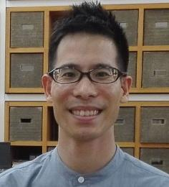 |  | 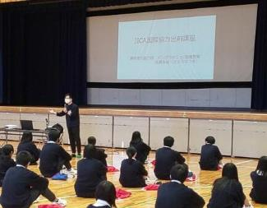 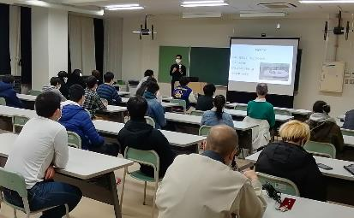

主な専門分野
（１） | ３Ｒ |  | 親子・子ども向けに体を動かしながら楽しく３Rを紹介
（２） | SDGs |  | ・バングラデシュの環境問題をSDGsの視点で体験談を交えながら紹介

所有資格、経歴

所有資格
経歴 | 2012年～2014年の期間中、青年海外協力隊としてバングラデシュにて環境教育（エコツアーやリサイクルごみの調査）を行う。帰国後は国際協力関係の仕事に従事し、異文化理解やSDGｓのイベント企画に関わる。
地域等での活動（複数記載可）
所属又は主催団体 |  |  | 団体や個人の活動紹介HP
JICA国際協力出前講座登録講師 |  |  | https://www.jica.go.jp/tokyo/enterprise/kaihatsu/demae/index.html

環境学習指導可能エリア
全市町村対応可／地域限定 |  | ※ 地域限定の場合：市町村・地域名 |  |  |  | 具体的な場所がある場合
全市町村
講座スタイル（複数〇可） |  | 対象（複数〇可）
講義 | 体験活動 | 未就学児 | 小学生 | 中学生 | 高校生 | 一般（大人） | 事業者
○ | ○ | ○ | ○ | ○ | ○ | ○ | -

連絡先
電話 |  |  |  | ※連絡先が非公表の方については、環境政策課 （０４８－８３０－３０１９）へお問い合わせください
FAX
MAIL
環境学習指導等の活動実績
全体 | 回数 | 環境学習への延べ参加人数
活動回数 | 5 | 550人

主な活動実績の紹介 |  |  |  |  | ※１枚に収まる範囲で記載願います
年 月 | 活動内容（環境学習のテーマ） |  |  | 依頼団体 |  | 主な対象 | 参加人数
令和２年 12月 | 自他における人権理解とSDGsのつながり |  |  | 東京都内高等学校 |  | 高校生 | 30人
令和2年 11月 | 持続可能な社会に向けた取り組み |  |  | 東京都内小学校 |  | 小学生 | 50人
令和2年 10月 | バングラデシュの環境問題と人権教育 |  |  | 埼玉県内高等学校 |  | 高校生 | 200人
令和2年 2月 | バングラデシュの環境問題について |  |  | 東京都内高等学校 |  | 高校生 | 130人
令和2年 1月 | バングラデシュの環境問題について |  |  | 埼玉県内中学校 |  | 中学生 | 140人

以下は選択用の記載ですので、修正等は行わないでください

参照リスト
該当の有無 | ○ | ○
 | - | ×

年代 | 20代
 | 30代
 | 40代
 | 50代
 | 60代
 | 70代
 | 80代
 | 90代

活動エリア | 全市町村
 | 地域限定

主な専門分野 | 自然への愛着
 | 生態系・生物多様性
 | 水質
 | 川の再生活動
 | 大気
 | 地質
 | 地球温暖化
 | 資源・エネルギー
 | 産業
 | 消費生活・衣食住
 | 公害・化学物質
 | ３Ｒ
 | SDGs

日付 | 1月
 | 2月
 | 3月
 | 4月
 | 5月
 | 6月
 | 7月
 | 8月
 | 9月
 | 10月
 | 11月
 | 12月

120松崎仁子
埼玉県環境アドバイザー活動紹介個票 |  |  |  |  |  |  |  | 検索用一覧に戻る

名前 |  | ふりがな |  | 年代 | 所在市町村
松崎 仁子 |  | まつざき じんこ |  | 60代 | 入間市

顔写真又はイラスト |  | 活動状況の写真（1～２枚）
 |  | 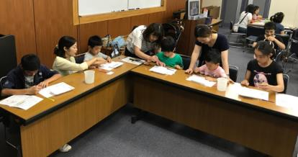 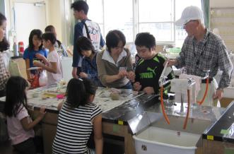

主な専門分野
（１） | 生態系・生物多様性 |  | 何故、自然が大切なのかを地球史からわかりやすく体験を通して解説
（２） | ３Ｒ |  | 個々の生活レベルから、何をすることでリサイクルにつながるかを解説

所有資格、経歴

所有資格 | エコ検定
経歴 | 入間市環境審議会委員、入間市及び所沢市ごみ減量等推進審議会委員、他
地域等での活動（複数記載可）
所属又は主催団体 |  |  | 団体や個人の活動紹介HP
NPO法人環境楽習サイエンス

環境学習指導可能エリア
全市町村対応可／地域限定 |  | ※ 地域限定の場合：市町村・地域名 |  |  |  | 具体的な場所がある場合
全市町村
講座スタイル（複数〇可） |  | 対象（複数〇可）
講義 | 体験活動 | 未就学児 | 小学生 | 中学生 | 高校生 | 一般（大人） | 事業者
○ | ○ | ○ | ○ | ○ | - | ○ | -

連絡先
電話 |  |  |  | ※連絡先が非公表の方については、環境政策課 （０４８－８３０－３０１９）へお問い合わせください
FAX
MAIL
環境学習指導等の活動実績
全体 | 回数 | 環境学習への延べ参加人数
活動回数 | 30回以上 | 1000人以上

主な活動実績の紹介 |  |  |  |  | ※１枚に収まる範囲で記載願います
年 月 | 活動内容（環境学習のテーマ） |  |  | 依頼団体 |  | 主な対象 | 参加人数
毎年10月 | 葉脈標本～葉っぱと仲よくしよう～ |  |  | 坂戸市環境学館いずみ |  | 小学生 | 約20名
毎年6月 | 牛乳パックからはがき作り（リサイクル講義含む） |  |  | 入間市リサイクルプラザ |  | 大人 | 約10名
毎年7月 | 夏休みの自由研究テーマ探し（植物編） |  |  | 埼玉県環境科学国際センター |  | 小学生 | 30～40名
毎年8月 | 夏休みの自由研究テーマ探し（環境全般） |  |  | 埼玉県防災学習センター |  | 小学生 | 約100名
毎年 | 環境楽習まつり（環境全般） |  |  | 坂戸市環境学館いずみ共催 |  | 子供～大人 | 約100名
2010年 | ごみ減量問題関連講演「ごみ減量を考えよう～昔と今～」 |  |  | 入間市環境経済課 |  | 大人 | 約200名
2013年 | ごみ減量問題関連講演「身近なことから考えよう！ごみ減量」 |  |  | 入間市環境経済課 |  | 大人 | 約200名
2018年 | ごみ問題を考える集い「多様化する生活 多様化するごみ」 |  |  | 行田市衛生協力会連合会 |  | 大人 | 約200名

以下は選択用の記載ですので、修正等は行わないでください

参照リスト
該当の有無 | ○ | ○
 | - | ×

年代 | 20代
 | 30代
 | 40代
 | 50代
 | 60代
 | 70代
 | 80代
 | 90代

活動エリア | 全市町村
 | 地域限定

主な専門分野 | 自然への愛着
 | 生態系・生物多様性
 | 水質
 | 川の再生活動
 | 大気
 | 地質
 | 地球温暖化
 | 資源・エネルギー
 | 産業
 | 消費生活・衣食住
 | 公害・化学物質
 | ３Ｒ
 | SDGs

日付 | 1月
 | 2月
 | 3月
 | 4月
 | 5月
 | 6月
 | 7月
 | 8月
 | 9月
 | 10月
 | 11月
 | 12月

134矢代幸太郎
埼玉県環境アドバイザー活動紹介個票 |  |  |  |  |  |  |  | 検索用一覧に戻る

名前 |  | ふりがな |  | 年代 | 所在市町村
矢代 幸太郎 |  | やしろ こうたろう |  | 40代 | さいたま市

顔写真又はイラスト |  | 活動状況の写真（1～２枚）
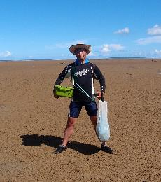 |  | 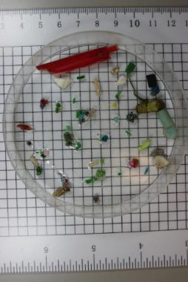 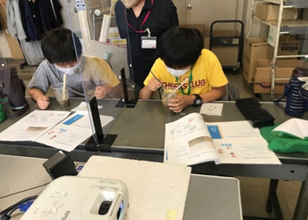

主な専門分野
（１） | 生態系・生物多様性 |  | 沿岸域の生態系：サンゴ白化、富栄養化、赤土流出、森里川海
（２） | ３Ｒ |  | 漂着ゴミ、海洋プラスチック、マイクロプラスチック

所有資格、経歴

所有資格 | 環境省環境カウンセラー、技術士（建設環境、環境保全計画）、潜水士、港湾海洋調査士（環境調査）、博士（工学）
経歴 | 環境コンサルタント勤務、海の環境保全業務担当、環境アセスメント学会若手研究会委員。
地域等での活動（複数記載可）
所属又は主催団体 |  |  | 団体や個人の活動紹介HP
株式会社東京久栄 |  |  | https://www.kyuei.co.jp/

環境学習指導可能エリア
全市町村対応可／地域限定 |  | ※ 地域限定の場合：市町村・地域名 |  |  |  | 具体的な場所がある場合
全市町村
講座スタイル（複数〇可） |  | 対象（複数〇可）
講義 | 体験活動 | 未就学児 | 小学生 | 中学生 | 高校生 | 一般（大人） | 事業者
○ | ○ |  | ○ | ○ | ○ | ○ | ○

連絡先
電話 |  |  |  | ※連絡先が非公表の方については、環境政策課 （０４８－８３０－３０１９）へお問い合わせください
FAX
MAIL
環境学習指導等の活動実績
全体 | 回数 | 環境学習への延べ参加人数
活動回数 | 6 | 263

主な活動実績の紹介 |  |  |  |  | ※１枚に収まる範囲で記載願います
年 月 | 活動内容（環境学習のテーマ） |  |  | 依頼団体 |  | 主な対象 | 参加人数
2019-09-01 | ビーチクリーン（稲村ケ崎） |  |  | 鎌倉の海を守る会が主催する会に会社のCSRで参加 |  | 市民 | 6
2019-10-01 | ビーチクリーン（津久井浜） |  |  | 株式会社東京久栄 |  | 社員 | 5
2019-10-01 | マイクロプラスチック調査方法のレクチャー |  |  | 株式会社東京久栄 |  | 社員 | 5
2019-09-01 | サンゴ礁保全の環境教育ツールのレクチャー |  |  | 環境アセスメント学会 |  | 学会員（大人） | 40
2019-10-01 | 東京湾大感謝祭SDGs東京湾 マイクロプラスチックについて市民向けレクチャー |  |  | 東京湾大感謝祭実行委員会 |  | 市民（大人・子ども） | 200
2020-12-01 | 筑波大学自然保護サーティフィケートプログラム講師 |  |  | 筑波大学 |  | 学生 | 9
2022-07-25 | 海洋ゴミ、マイクロプラスチックについて体験学習 |  |  | イオンモール北浦和店 チアーズクラブ |  | 小学生 | 7

以下は選択用の記載ですので、修正等は行わないでください

参照リスト
該当の有無 | ○ | ○
 | - | ×

年代 | 20代
 | 30代
 | 40代
 | 50代
 | 60代
 | 70代
 | 80代
 | 90代

活動エリア | 全市町村
 | 地域限定

主な専門分野 | 自然への愛着
 | 生態系・生物多様性
 | 水質
 | 川の再生活動
 | 大気
 | 地質
 | 地球温暖化
 | 資源・エネルギー
 | 産業
 | 消費生活・衣食住
 | 公害・化学物質
 | ３Ｒ
 | SDGs

日付 | 1月
 | 2月
 | 3月
 | 4月
 | 5月
 | 6月
 | 7月
 | 8月
 | 9月
 | 10月
 | 11月
 | 12月

